Sheet1
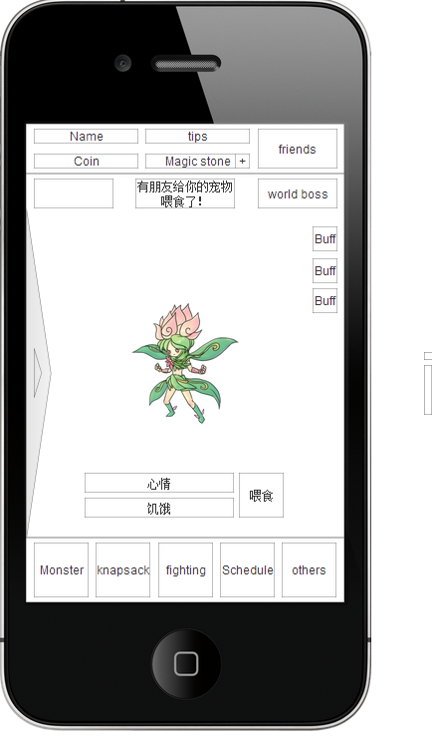
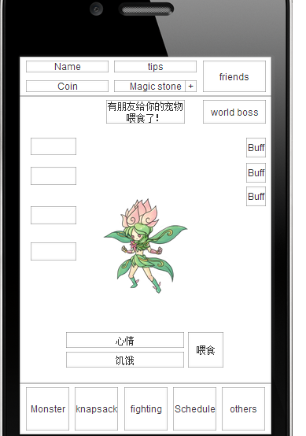
主界面
 | 看宠物的界面 | 我们可以看多个宠物来完成宠物盒子的功能 | P1 | 这个可以去掉 但是home界面里就需要增加新的按钮
宠物界面
 | 强化界面 贩卖界面 技能界面 | 包含这三个功能的菜单我们可以扔在一个边栏，点击宠物这个栏从边上弹出 | P1 | 等于是统一这三个界面 对于这个按钮的名字该如何命名就是个问题 还有如何制作这个按钮的形状和摸样 很难让用户对这个按钮功能产生一个认知
背包界面
 | 烹饪界面 | 这个烹饪我们就可以直接背包界面上扔一个【+】按钮那么个意思的东西就好 | P1
 | 喂食界面 | 喂食界面我们也可以扔在宠物界面或者主界面 | P1 | 表示home界面内的可以直接弹框，背包里的喂食应该保留。因为有可能玩家在查看道具或者售卖时转变决定把道具或者食物用于喂食
 | 使用道具界面 | 同上可以对宠物使用道具的界面 我们可以做弹出浮动窗口 | P1 | 对于你对烹饪的更改不太理解。
日常界面
 | 任务列表界面 | 这三个我觉得弄一个菜单界面来回切就好，目前的问题是没有来回切的按钮进入路径 | P1 | 这个我重新做一下同步上去
 | 排行榜界面 |  | P1
 | 抽奖界面 |  | P1
其他模块
 | 选项菜单 | 1.新闻 2.宠物知识 3. 选项 4.帮助 我觉得1 2 4都可以去掉，只保留一个声音设置就好， 顶多做一个宠物图鉴似的东西，其他类似说明书一样的东西，点进来看的用户绝对不会超过5%的，我们应该考虑在其他的场景给用户展示这些信息 | P1 | 个人认为可以去掉新闻，帮助可以保留，不能应为多数玩家不看我们帮助这个我们不做，图鉴专门给收集癖的提供乐趣

 | 对于你整体意见 简单来说第一条可以实行 但是需要增加一个编队的功能键，我不能评估的问题就是在home载入大量的宠物是否会影响玩家菜单间的切换。同时我们不同宠物之间有不同动作的设定。我们设计中是希望玩家在看到宠物不同动作的时候不能 有个载入条的延迟的。简单说就像以前口袋里的电子宠物。你拿出来就可以看到宠物在干什么。
 | 三个功能键统一成一个困难很大，很难用文字和图形去概括这个三个键位的功能。所以就只能做三个键位来解决问题 如果做了三个键位 那么我们需要增加的键位将有四个（此三个功能键和一个编队键位）那么我们的home页面将是这样
 | 如果此处三个统一成一个 那么我们就有一个风险就是玩家需要对这一个新功能键进行一次新的学习。然后设计我倾向于 其实这样设计并没有减少层级 只是给home键位增加腾出必要位置，或者说把home和monster做了一个统一

